List1
Řízení křižovatky (Řídící Systém)

Zadání:

Teoretický rozbor:
 | Pomocí zapínače sepnu astabilní klopný obvod a ten neustále aktivuje čítač | plus jěště popsat CTU TOF atd….
 | který čítá od 0 do 13. Aktuální hodnta čítače slouží jako clock. V další části programu
 | se porovnává aktuální hodnota čitače s časovými intervaly ve kterých se má barva
 | barva měnit.
 | Samotný program ,potom co se zapne, pracuje jako řížení křižovatky včetně
 | světel pro chodce.Níže je uvedeno technologické schéma a časový diagram.

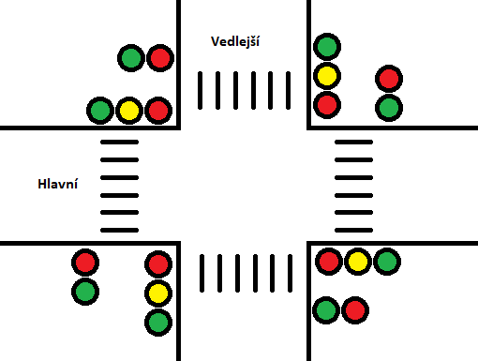

Program:
 | Procesy:

 | Proměnné:
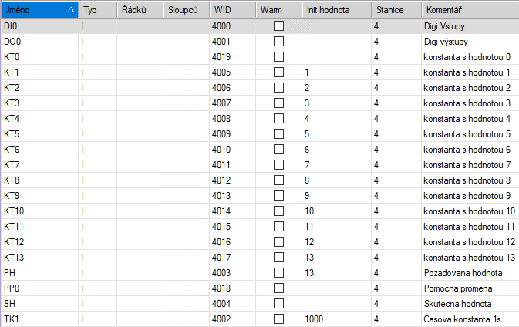

 | Aliasy:
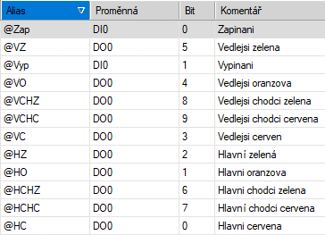


 | Zapínaní astabilní KO a čítač realizující clock:

 | Hlavní cesta:


 | Vedlejší cesta:


 | Chodci hlavní a vedlejší:

Závěr:

